Estadísticas
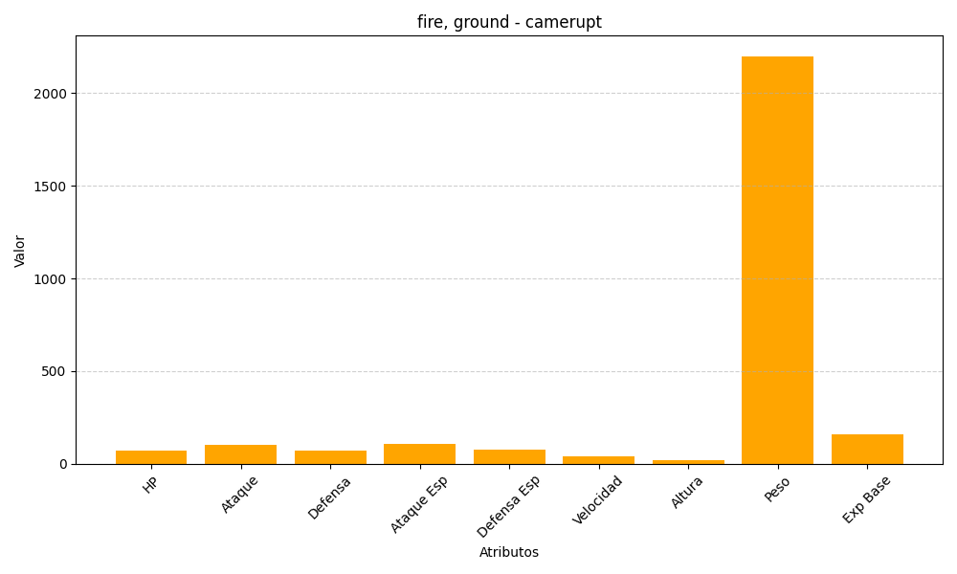
ID | Nombre | Tipo | HP | Ataque | Defensa | Ataque Especial | Defensa Especial | Velocidad | Altura | Peso | Experiencia Base
323 | camerupt | fire, ground | 70 | 100 | 70 | 105 | 75 | 40 | 19 | 2200 | 161

